2023_12_data
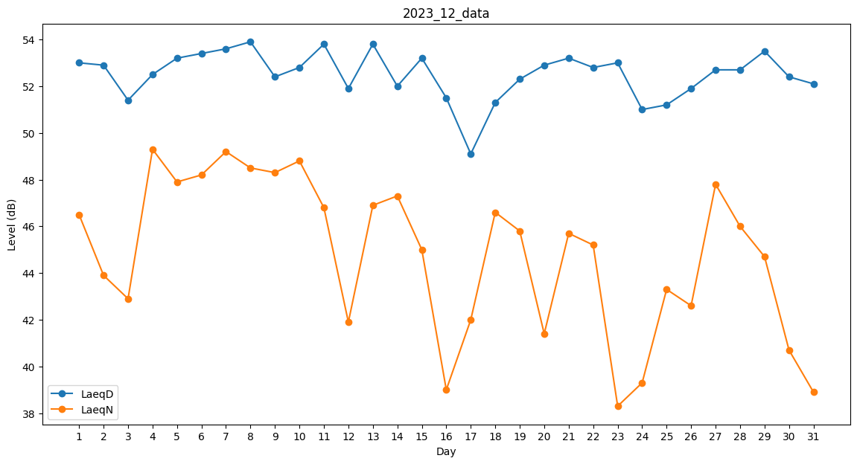
Day | LaeqD | LaeqN
1 | 53 | 46.5
2 | 52.9 | 43.9
3 | 51.4 | 42.9
4 | 52.5 | 49.3
5 | 53.2 | 47.9
6 | 53.4 | 48.2
7 | 53.6 | 49.2
8 | 53.9 | 48.5
9 | 52.4 | 48.3
10 | 52.8 | 48.8
11 | 53.8 | 46.8
12 | 51.9 | 41.9
13 | 53.8 | 46.9
14 | 52 | 47.3
15 | 53.2 | 45
16 | 51.5 | 39
17 | 49.1 | 42
18 | 51.3 | 46.6
19 | 52.3 | 45.8
20 | 52.9 | 41.4
21 | 53.2 | 45.7
22 | 52.8 | 45.2
23 | 53 | 38.3
24 | 51 | 39.3
25 | 51.2 | 43.3
26 | 51.9 | 42.6
27 | 52.7 | 47.8
28 | 52.7 | 46
29 | 53.5 | 44.7
30 | 52.4 | 40.7
31 | 52.1 | 38.9

